Manual
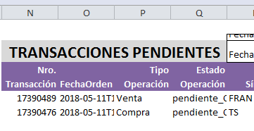
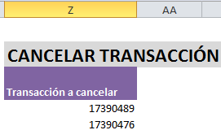
Manual de uso

1. Cómo utilizar la API
2. Ingresar a su cuenta
3. Cotizaciones
3.1 Panel
3.2 Caja de Puntas
4. Mi cuenta
5. Operar

1. Cómo utilizar la API | Volver
Las funciones de la API se ejecutan a través de los botones en la solapa invertirOnline.com

2. Ingresar a su cuenta | Volver
Para ingresar a su cuenta debe ingresar su usuario y contraseña. Para ello haga click en el botón
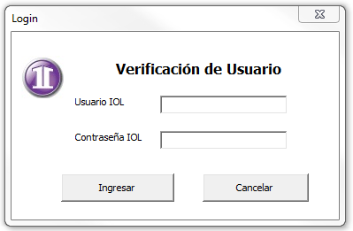

3. Cotizaciones | Volver
3.1 Panel | Volver
Una vez loggeado podrá acceder al panel de cotizaciones de diversos instrumentos (acciones, bonos, futuros y opciones). Una vez elegido el instrumento deberá indicar qué panel desea obtener. Por ejemplo para el caso de las acciones, puede elegir ver el Merval, Panel General, Merval 25, Merval Argentina, Burcap, CEDEARs o Subastas.

Si el panel elegido no se corresponde con el tipo de instrumento, obtendrá un error al intentar obtener datos. Por ejemplo, si selecciona el instrumento "Opciones" y elige el panel "Merval", no podrá visualizar ningún dato.

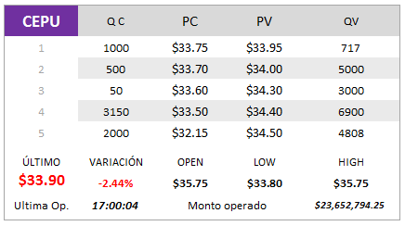
3.2 Caja de Puntas | Volver
Esta función le permitirá visualizar la profundidad de mercado, es decir las órdenes de compra y de venta colocadas en el mercado y el detalle de cada una: la cantidad y precio de cada una.
 |  | • | Debe escribir el ticker del instrumento que desea ver en la celda violeta. En este ejemplo se eligió la acción CEPU. Esta es la única celda que debe modificar.

 |  | • | Las columnas QC y QV se refieren a las cantidades de compra y venta, en este caso de la acción CEPU y las columnas PC y PV a los precios de compra y venta.

 |  | • | ÚLTIMO: Es el último precio operado
 |  | • | VARIACIÓN: Es la variación del último precio respecto del cierre de la rueda anterior, medido en porcentaje.
 |  | • | OPEN: Es el precio de apertura de la rueda actual o última rueda.
 |  | • | LOW: Es el precio más bajo de la rueda actual o última rueda.
 |  | • | HIGH: Es el precio más alto de la rueda actual o última rueda.
 |  | • | Ultima Op.: Es el horario en el que se concertó la última operación.
 |  | • | Monto operado: Es el monto en $ de la última operación concertada.

4. Mi cuenta | Volver
A través de esta sección, Ud. Podrá ingresar a su cuenta en invertirOnline y obtener datos acerca de su "Portafolio", "Estado de cuenta" y "Operaciones".

5. Operar | Volver
• En esta sección, ud. Puede operar en su cuenta online a través de esta planilla de cálculo sin necesidad de un navegador.
• Es posible enviar varias órdenes de compra y venta al mismo tiempo, haciendo click en los botones una sóla vez.
• También puede visualizar las operaciones pendientes de ejecución y cancelarlas. Para ello debe colocar el Número de Transacción (columna N), en la columna Z.

